BG009
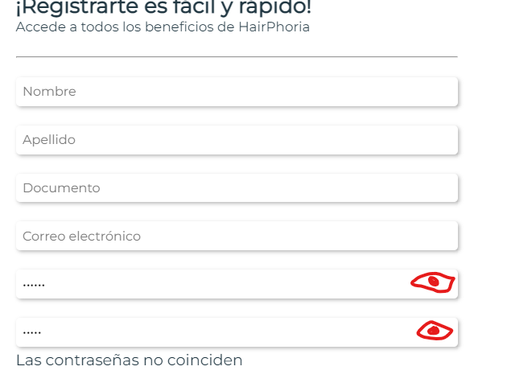 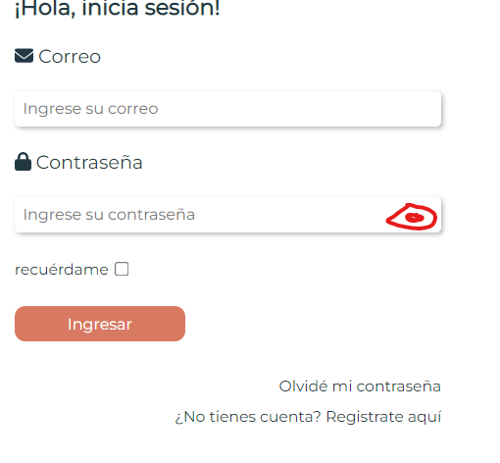
COD | BG005
TITULO | Seguridad campo contraseña
REPORTADO POR: | Yohana Zapata
FECHA REPORTE: | 2023-06-02
SO/ NAVEGADOR: | Windows 11 / Google Chrome
ASIGNADO A: | Gonzalo Volante
PRIORIDAD | Alta

Descripción
La contraseña al ser unica debe contener una fuerte seguridad, por lo que debe contener variado formato de registro, como caracteres especiales, numeros y letras mayusculas y minusculas, adicional este campo debe contener un ojito que permita visualizar al usuario si lo prefiere cuando la esta ingresando para evitar errores.

pasos para reproducción
1. Ingresar a la aplicación. 2. Dar clic en registro de usuario y/o inicio de sesión.

Resultado esperado
Que la contraseña solicite un formato especial al registrar usuario y/o logeo, de igual forma que un ojito al dar clic sobre elpermita la visualizacion solo al usuario que se esta registrando o logeando.

Resultado Actual
El campo contraseña permite registrar usuario sin solicitar formato especial, tampoco posee un ojito para que el usuario pueda visualizar la contraseña y evitar errores.

Impresión de plantilla

BG008
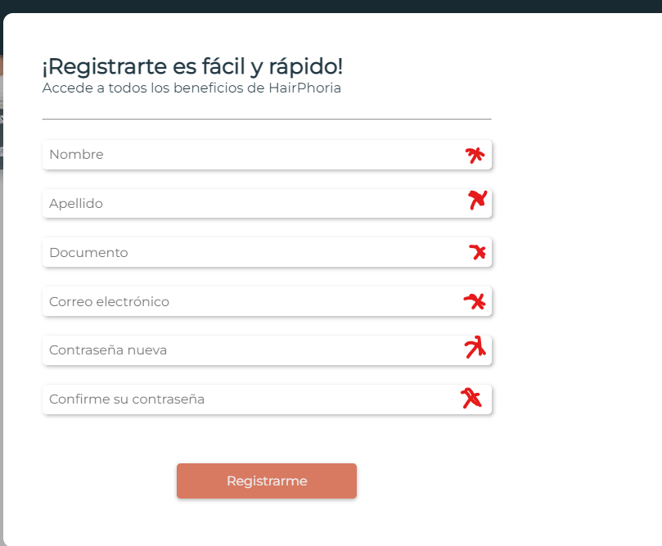 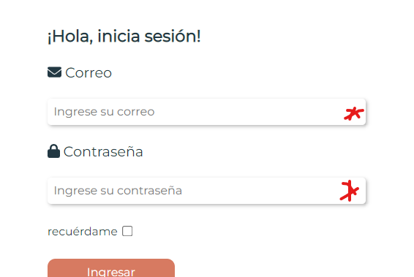
COD | BG005
TITULO | Asteriscos de campos obligatorios en formularios
REPORTADO POR: | Yohana Zapata
FECHA REPORTE: | 2023-06-02
SO/ NAVEGADOR: | Windows 11 / Google Chrome
ASIGNADO A: | Gonzalo Volante
PRIORIDAD | Alta

Descripción
En los formularios de registro e inicio de sesión debe haber unos asteriscos de campos obligatorios.

pasos para reproducción
1. Ingresar a la aplicación. 2. Dar clic en registro de usuario y/o inicio de sesión.

Resultado esperado
Que los formularios contengas asteriscos para que el usuario visualmente ya sepa que son obligatorios.

Resultado Actual
Los formularios no tienen asteriscos para especificar que son obligatorios

Impresión de plantilla

BG006
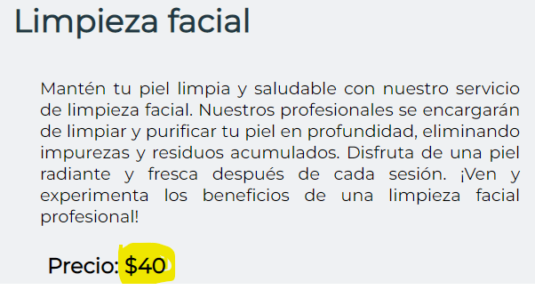
COD | BG005
TITULO | Precio de servicios es ambiguo
REPORTADO POR: | Yohana Zapata
FECHA REPORTE: | 2023-06-02
SO/ NAVEGADOR: | Windows 11 / google chrome
ASIGNADO A: | Gonzalo Volante
PRIORIDAD | Alta

Descripcion
Se observa en la descripcion de los servicios el precio que no se especifica el valor real, pues tiene un signo de pesos pero no es coherente ya que muchos paises utilizan este signo para manejar su moneda.

pasos para reproduccion
1. Ingresar a la aplicación. 2. Seleccionar una categoria. 3. Dar clic sobre la categoria. 4. seleccionar un producto u dar clic sobre el.

Resultado esperado
Al seleccionar el producto queremos ver el valor real acorde al servicio y que nos especifique la moneda.

Resultado Actual
Se observa en la descripcion de los servicios el precio que no se especifica el valor real, pues tiene un signo de pesos pero no es coherente ya que muchos paises utilizan este signo para manejar su moneda.

Impresión de plantilla

BG005
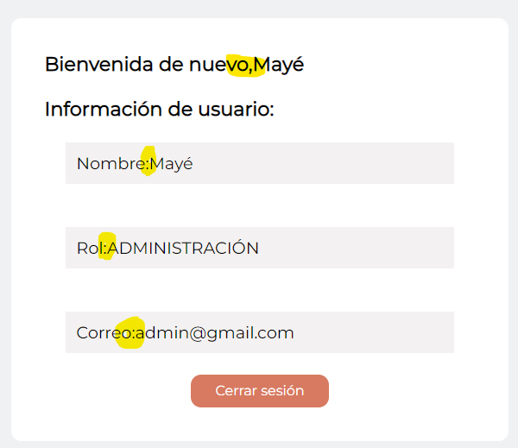
COD | BG005
TITULO | Espacios en pantalla de bienvenida usuario logeado
REPORTADO POR: | Yohana Zapata
FECHA REPORTE: | 2023-06-02
SO/ NAVEGADOR: | Windows 11 / google chrome
ASIGNADO A: | Gonzalo Volante
PRIORIDAD | Alta

Descripcion
La pantalla de bienvenida cuando un usuario se logea muestra una lectura personalizada que debe tener unos espacios entre el dato solicitado y los datos del usuario.

pasos para reproduccion
1. Ingresar a la pagina web. 2. Dar clic en inicio de sesion. 3. Diligenciar los datos. 4. Aparace el recuadro de bienvenida.

Resultado esperado
Que aparezca en la ventana de bienvenida los datos y que estos tengan un espacios.

Resultado Actual
No cuenta con espacios entre los datos del formulario y los datos del usuario.

Impresión de plantilla

BG004
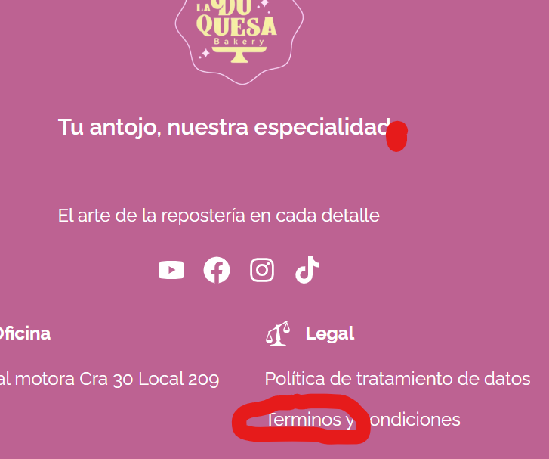
COD | BG004
TITULO | Validacion de asentos y puntuacion.
REPORTADO POR: | Yohana Zapata
FECHA REPORTE: | 2024-05-28
SO/ NAVEGADOR: | Windows 11 / google chrome
ASIGNADO A: | Jeronimo
PRIORIDAD | Alta

Descripción
Se evidencia que los asentos y puntuacion faltan en agunas partes de la pagina.

pasos para reproducción
1. Ingresar al sitio web. 2. Dar clic sobre el formulario de registro 3. diligenciar formulario. . Dar clic en registrarme 5. Ingresar al correo electrónico que se registro en el formulario. 6. Abrir correo en bandeja recibido de Hairphoria.

Resultado esperado
Llegue un correo que muestre el nombre del usuario con los datos de fecha y hora actualizado, con ello el link de validacion de usuario.

Resultado Actual
Al resivir el correo llega y nos muestra el correo en vez del nombre del usuario, al igual que la hora incorrecta.

Impresión de plantilla

BG003
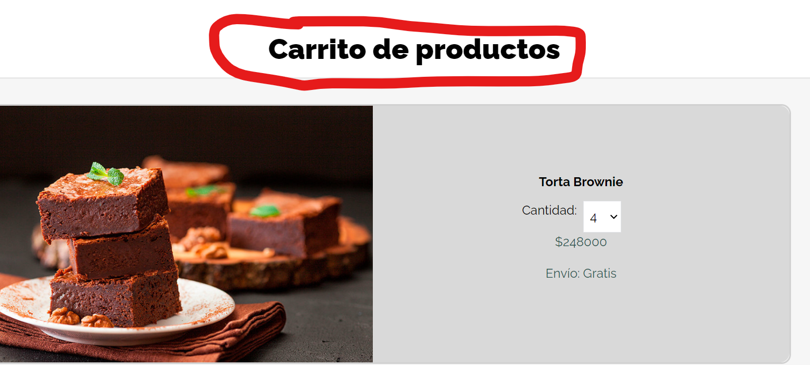
COD | BG003
TITULO | Titulo de carro de compras
REPORTADO POR: | Yohana Zapata
FECHA REPORTE: | 2024-05-28
SO/ NAVEGADOR: | Windows 11 / google chrome
ASIGNADO A: | Sebastian
PRIORIDAD | Alta

Descripcion
El titulo de la pagina del carrito de compras debe ser mas acertado.

pasos para reproduccion
1. Abrir laaplicacion en http://localhost:5173/carrito-de-compras

Resultado esperado
Que todo este de acuerdo a su ortografia y puntiacion.

Resultado Actual
Faltan los acentos y puntos.

Impresión de plantilla

BG002
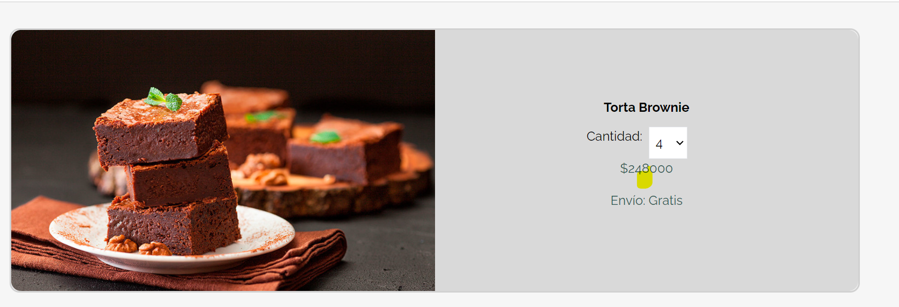
COD | BG002
TITULO | Separador de millares
 | Yohana Zapata
FECHA REPORTE: | 2024-05-28
SO/ NAVEGADOR: | Windows 11 / google chrome
ASIGNADO A: | Alejandro
PRIORIDAD | Alta

Descripcion
Se agragan productos al carrito de compras y se va a validar el valor a pagar.

pasos para reproduccion
1. Abrir laaplicacion en http://localhost:5173/carrito-de-compras 2. En la parte superior derecha dice Carrito.

Resultado esperado
Que los numeros esten en su orden ortografico correcto.

Resultado Actual
Se evidencian los numeros, perono cuentan con el separador de cifras o separador de millares.

Impresión de plantilla

BG001
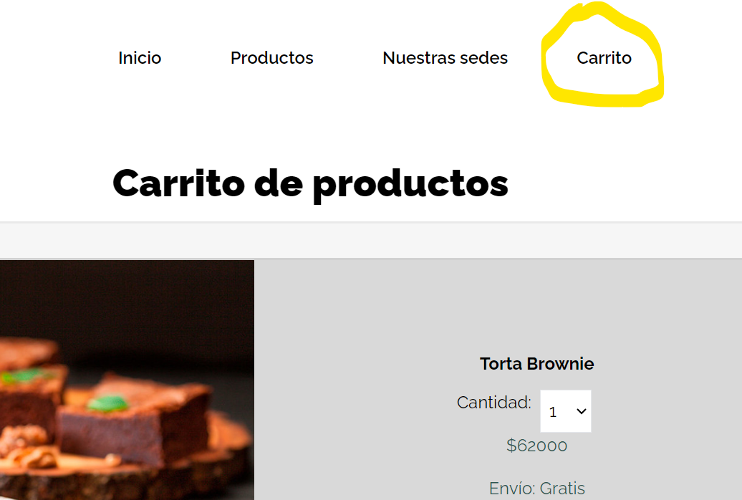
 | BG001
TITULO | Validacion Logo carrito de compras
REPORTADO POR: | Yohana Zapata
FECHA REPORTE: | 2024-05-28
SO/ NAVEGADOR: | Windows 11 / google chrome
ASIGNADO A: | Jeronimo
PRIORIDAD | Alta

Descripcion
El logo del carrito de compras es un símbolo integral en el comercio electrónico que facilita la interacción del consumidor con el sitio, mejora la experiencia de compra y contribuye a un proceso de compra más eficiente y agradable.

pasos para reproduccion
1. Abrir laaplicacion en http://localhost:5173/carrito-de-compras 2. En la parte superior derecha dice Carrito.

Resultado esperado
Encontrar el logo del carrito de compras.

Resultado Actual
Se encuentra la palabra Carrito

Impresión de plantilla

